상품제안서
둘리 유치원가방 백팩 GB2750A | 상품코드: S25235

 |  |  |  |  |  |  | 02-713-8555 | www.synergygift.co.kr
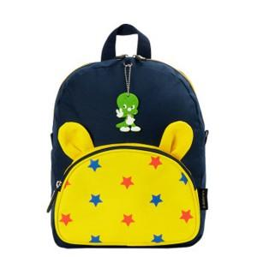

【상세/제작정보】 | <p>100개 미만 인쇄비 2만원 추가!</p>

【인쇄/포장옵션】 | 실크 / 포장불가능

【공급단가】 | 수량 | 50~ | 100~ | 500~ | 1,000~ | 2,000~
*VAT별도 | 단가 | 16,870원 | 16,250원 | 15,620원 | 15,000원 | 14,620원

【상품 URL】 | https://www.synergygift.co.kr:443/src/goods_detail.php?gdno=25235

